Sheet1
-3 | MJHC-095 | 02.04.04.095 | 数控铣（平刀） | Φ5X100 | 43.2 | ￥0.00 | 加工中心使用 | 模具仓库 | 5 | 根 | 0 | (5.00) | 正常 | 张建江
-2 | MJHC-096 | 02.04.04.096 | 数控铣（平刀） | Φ6X100 | 99 | ￥99.00 | 加工中心使用 | 模具仓库 | 5 | 根 | 1 | (4.00) | 正常 | 张建江
-1 | MJHC-097 | 02.04.04.097 | 数控铣（平刀） | Φ8X100 | 147.33 | ￥736.65 | 加工中心使用 | 模具仓库 | 10 | 根 | 5 | (5.00) | 正常 | 张建江
0 | MJHC-098 | 02.04.04.098 | 数控铣（平刀） | Φ10X100 | 218.25 | ￥654.75 | 加工中心使用 | 模具仓库 | 10 | 根 | 3 | (7.00) | 正常 | 张建江
1 | MJHC-099 | 02.04.04.099 | 数控铣（平刀） | Φ12X100 | 273.87 | ￥821.61 | 加工中心使用 | 模具仓库 | 5 | 根 | 3 | (2.00) | 正常 | 张建江
2 | MJHC-100 | 02.04.04.100 | 数控铣（球刀） | Φ4X75 | 67.95 | ￥203.85 | 加工中心使用 | 模具仓库 | 5 | 根 | 3 | (2.00) | 正常 | 张建江
3 | MJHC-127 | MJHC-127 | 润滑油 | 威达1号 | 280 | ￥0.00 | 加工中心使用 | 模具仓库 | 1 | 桶 | 0 | (1.00) | 正常 | 张建江
 |  |  | 数控铣（平刀） | Φ12X150 | 273.87 | ￥0.00 | 加工中心使用 | 模具仓库 |  | 根 |  | 2.00 | 正常 | 张建江
 |  |  | 成型合金磨刀砂轮 |  | ERM-12SDC220CE | 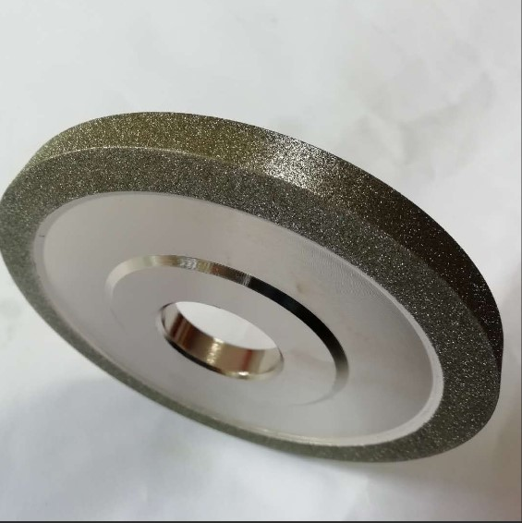 |  |  |  |  |  | 1.00
 |  |  | 刀夹 | C32-19 |  |  |  |  |  |  |  | 1.00
 |  |  | 刀夹帽 | ER11 |  |  |  |  |  |  |  | 1.00
 |  |  | 刀夹帽 | ER16 |  |  |  |  |  |  |  | 1.00
 |  |  | 刀夹帽 | ER32 |  |  |  |  |  |  |  | 1.00

